тиульный, свод. данные
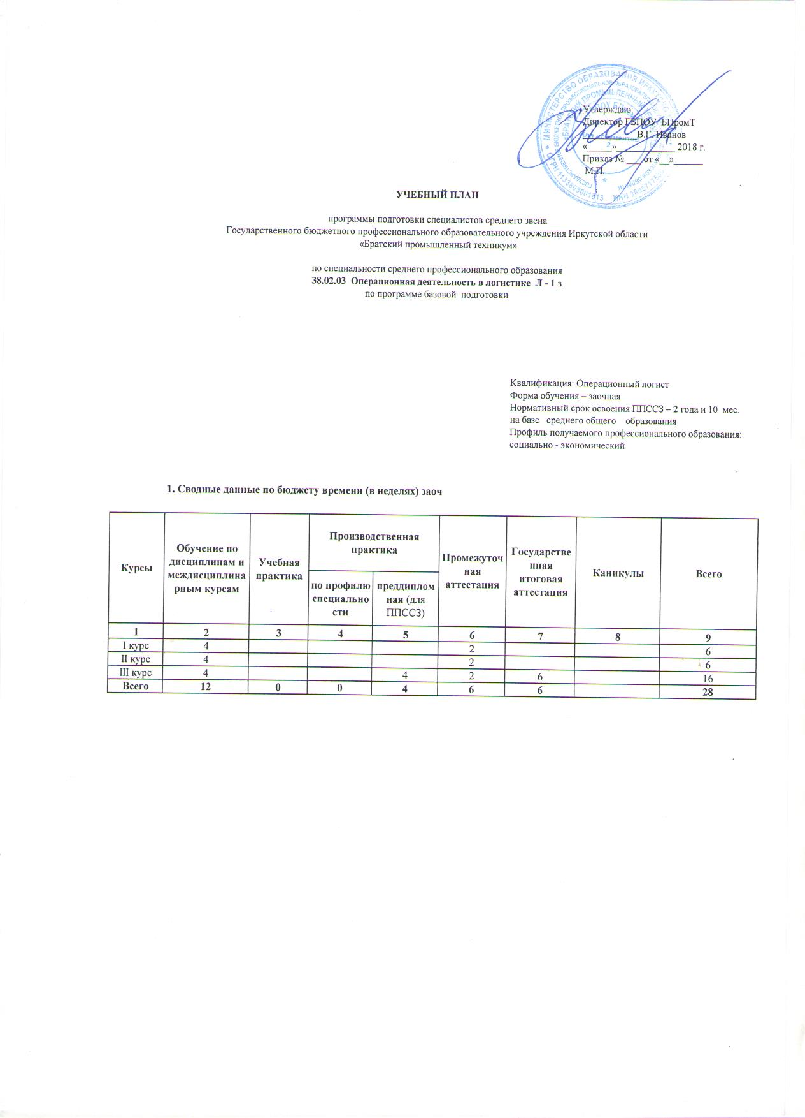
 | Утверждаю: Директор ГБПОУ БПромТ ___________В.Г. Иванов «_____»____________ 2018 г. Приказ № ___ от «__»______ М.П.

УЧЕБНЫЙ ПЛАН программы подготовки специалистов среднего звена Государственного бюджетного профессионального образовательного учреждения Иркутской области «Братский промышленный техникум» по специальности среднего профессионального образования 38.02.03 Операционная деятельность в логистике Л - 1 з по программе базовой подготовки

